Worksheet
 | Alklima B.V.
 | Van Hennaertweg 29
 | 2952 CA Alblasserdam
 | NEDERLAND
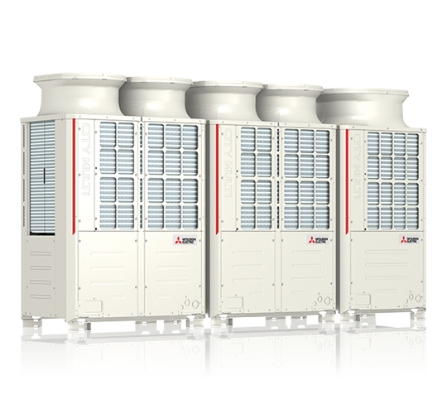
Code | PUHY-P1050 YSNW-A SET
Product | Y buitenunit 118/132kW (250/400/400)

Vermogen & prestaties
Naam |  | Waarde | Eenheid
Koelcapaciteit totaal |  | 35.40 - 118.00 | kW
EER / SEER (koeling) |  | 3.24 / 6.47
Verwarmingscapaciteit totaal |  | 39.60 - 132.00 | kW
COP (verwarming) |  | 4.25
SCOP (verwarming) |  | 4.05

Elektrische gegevens
Naam |  | Waarde | Eenheid
Voeding, fase & frequentie |  | 400V / 3~N+a / 50 Hz
Nominaal opgenomen vermogen (koelen/verwarmen) |  | 36.41 / 33.08 | kW

Technische gegevens
Naam |  | Waarde | Eenheid
PED categorie in overeenstemming met 2014/68/EU |  | 2
Type koudemiddel (GWP) |  | R410a (2088)
Koudemiddelinhoud |  | 26.1 | kg
Max. hoogteverschil |  | 50 | m
Bedrijfstemperatuur koelen (Dry Bulb) |  | -5.00 - 52.00 | °C
Bedrijfstemperatuur verwarmen (Wet Bulb) |  | -20.00 - 15.50 | °C
Min. leidinglengte per circuit |  | 0 | m
Max. leidinglengte per circuit |  | 40 | m
Max. leidinglengte totaal |  | 1000 | m

Geluidsprestaties
Naam |  | Waarde | Eenheid
Geluidsdrukniveau koelen |  | 68.5 | dB(A)
Geluidsdrukniveau verwarmen |  | 70.5 | dB(A)
Geluidsvermogenniveau |  | 86.00 - 90.00 | dB(A)

Afmetingen & aansluitingen
Naam |  | Waarde | Eenheid
Koelleiding diameters |  | 3/4" - 1.5/8"
Afmetingen (HxBxD) |  | 1858 × 3460 × 740 | mm
Gewicht |  | 767 | kg

Uitvoering & werking
Naam |  | Waarde | Eenheid
Werkingsprincipe |  | Koelen en verwarmen
Inverter gestuurd |  | Ja
Geschikt voor aantal binnenunits |  | 50
VRF-uitvoering (2-pijps) |  | Ja
VRF-uitvoering (3-pijps) |  | Nee

